Estadísticas
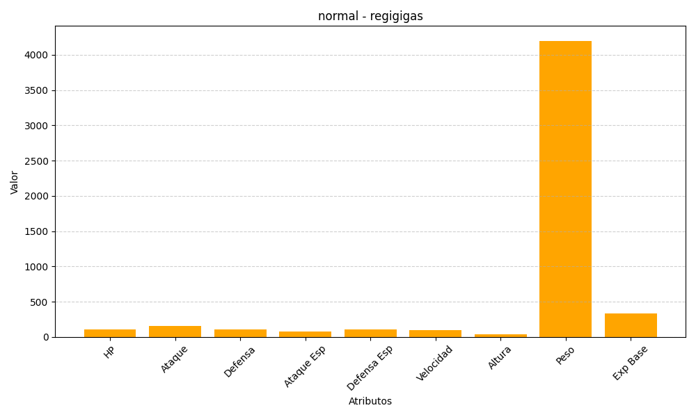
ID | Nombre | Tipo | HP | Ataque | Defensa | Ataque Especial | Defensa Especial | Velocidad | Altura | Peso | Experiencia Base
486 | regigigas | normal | 110 | 160 | 110 | 80 | 110 | 100 | 37 | 4200 | 335

